ASBU.İAŞ.01

ANKARA SOSYAL BİLİMLER ÜNİVERSİTESİ
Strateji Geliştirme Daire Başkanlığı

 |  |  | Döküman Numarası: |  | İAŞ-001
 |  |  | İlk Yayın Tarihi:
 |  |  | Revizyon Tarihi:
 |  |  | Revizyon No:
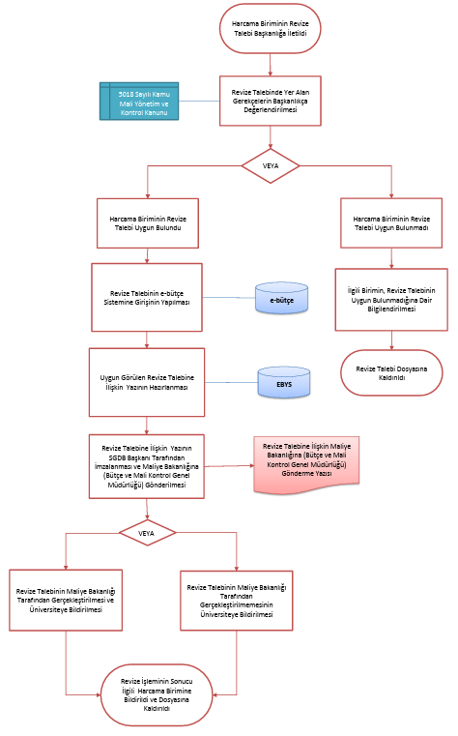
Sorumlular | AYRINTILI FİNANSMAN PROGRAMININ REVİZE İŞ AKIŞ SÜRECİ |  |  |  | Doküman
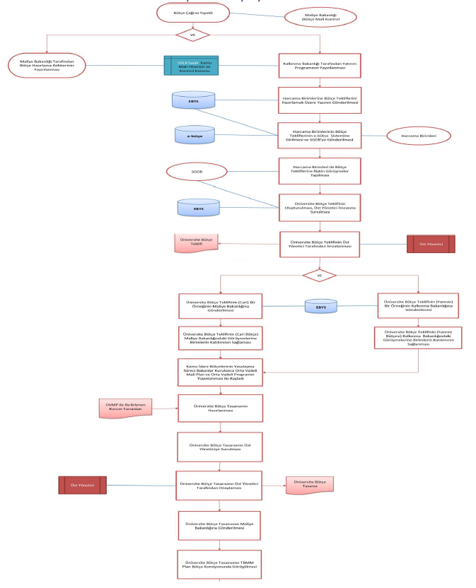
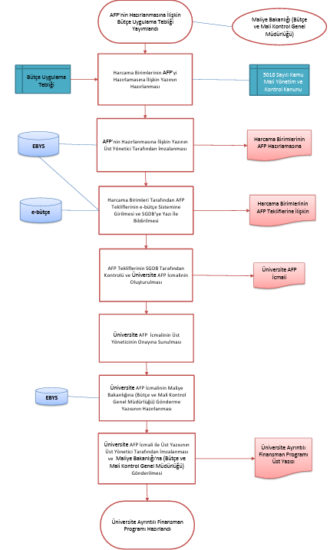
Performans Programı Hazırlama Dönemi Geldi
Mayıs Ayı

EBYS

Harcama Birimlerinden Performans Hedef, Gösterge ve Faaliyetlerinin Hazırlanması ve SGDB'ye Gönderilmesi İçin Talep Edilmesi
Strateji Geliştirme Daire Başkanlığı |  |  |  |  | Bütçe Faaliyetler ile İlgili Boş Tablolar
-5018 Sayılı Kanun
-Kamu İdarelerince Hazırlanacak Performans Programları Hakkında Yönetmelik

Harcama Birimleri Tarafından Performans Hedef, Gösterge ve Faaliyetlerinin Hazırlanması ve SGDB'ye Gönderilmesi
Harcama Birimleri |  |  |  |  | Bütçe ile İlgili Birim Tabloları

EBYS

Performans Programının (Tasarı) Hazırlanması
Strateji Geliştirme Daire Başkanlığı |  |  |  |  | Bütçe (Tasarı)
Ekim Ayı

Performans Programının (Tasarı) İmzalanmak Üzere Üst Yöneticiye Sunulması
Üst Yönetici |  |  |  |  | Bütçe (Tasarı)

Performans Programının (Tasarı) TBMM, Maliye Bakanlığı ve Kalkınma Bakanlığına Gönderilmesi
EBYS
Üst Yönetici |  |  |  |  | Üst Yazı

Performans Programının Merkezi Yönetim Bütçe Kanun Tasarısı ile Birlikte TBMM'de Görüşülmesi Aşamasında Olası Değişikliklere Göre Performans Programının Revize Edilmesi ve Nihai Halinin Verilmesi
Strateji Geliştirme Daire Başkanlığı |  |  |  |  | Bütçe (Nihai)

Performans Programının Üst Yönetici Tarafından Onaylanması
Üst Yönetici |  |  |  |  | Bütçe
EBYS

VE
Ocak Ayı
Strateji Geliştirme Daire Başkanlığı
Performans Programı Maliye Bakanlığına Gönderildi
Performans Programı Kamuoyuna Duyuruldu
15 Marta Kadar

Web Sitesi

HAZIRLAYAN |  |  |  |  | ONAYLAYAN

Adres: | Hükümet Meydanı No: 2 06050 Ulus, Altındağ/ANKARA | Telefon |  | 0312 596 44 44-45
 |  | İnternet Adresi |  | www.asbu.edu.tr
 |  | E-Posta |  | bilgi@asbu.edu.tr

